상품제안서
[스누피전용 타월 컵 세트] 스누피 프렌즈40 1장 블럭블랙34 2장 스누피 3P 컵 세트 | 상품코드: F23148

 |  |  |  |  |  |  | 02-412-0044 | www.easy1.co.kr
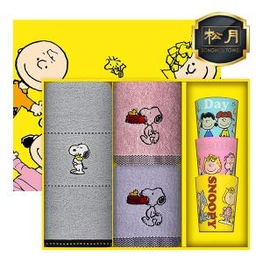

【상세/제작정보】

【인쇄/포장옵션】 | 실크, 자수 / 포장 및 쇼핑백 비용별도문의

【공급단가】 | 수량 | 100~ | 300~ | 500~ | 1,000~ | 3,000~
*VAT별도 | 단가 | 16,050원 | 15,460원 | 14,870원 | 14,280원 | 13,920원

【상품 URL】 | https://dev.easy1.co.kr:443/src/goods_detail.php?gdno=23148

